公表資料 p１
【令和２年基準】

岩 手 県 鉱 工 業 生 産 指 数

令和７年７月分

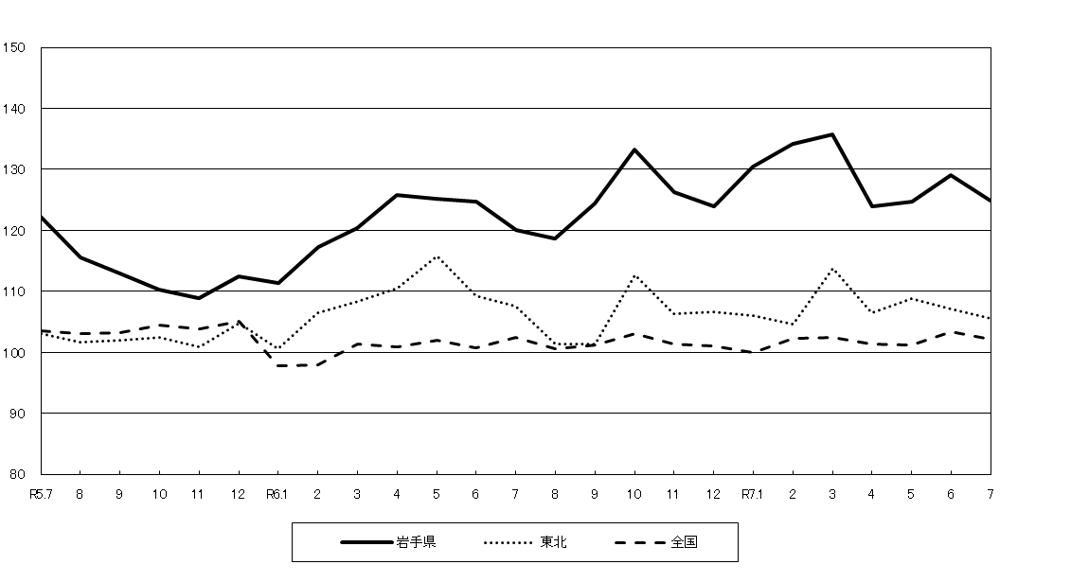
岩手県、東北及び全国の鉱工業生産指数（季節調整済指数）の推移
(令和２年=100)

目 次
◇岩手県鉱工業生産指数の動向 ……………………１
◇岩手県・東北・全国比較鉱工業生産指数 ………２
◇業種別鉱工業生産指数 ……………………………３
◇財別鉱工業生産指数 ………………………………５

2025-10-01

岩手県ふるさと振興部

利 用 上 の 注 意

１ 鉱工業生産指数は、令和６年４月速報値分より、令和２年を基準時とし、基準時を100に
固定した比率の形で表示しています。

２ この指数においては、季節指数を算出し、それで原指数を除することにより、季節調整を
行っています。
原指数とは、指数作成用データをそのまま指数化したもので、多くの場合、季節的な変動
を含んでいます。
季節調整とは、景気の動向にかかわらず、１年の周期をもつ季節的な変動要素（気候の変
化などの自然条件、盆・正月等の社会的慣習、決算期等の商慣行の社会的要因）を取り除く
ために調整することです。
この季節調整を行った指数を、季節調整済指数といいます。
季節調整済指数は、主に短期的動向（前月や四半期別の前期との比較）を見るのに利用し、
原指数は、前年同月との比較に利用されています。

３ この指数の前月比及び前年同月比は、下記の算式により計算したものです。

 | （前 月 比）＝ |  | （当月の季節調整済指数）－（前月の季節調整済指数） |  | ×１００
 |  |  | （前月の季節調整済指数）

 | （前年同月比）＝ |  | （当月の原指数）－（前年同月の原指数） | ×１００
 |  |  | （前年同月の原指数）

４ この指数は、当月の速報値であり、前月までは、確報値です。

５ この指数は、経済産業省生産動態統計調査、岩手県生産動態統計調査、各官公庁及び団体
等の資料（厚生労働省薬事工業生産動態統計、農林水産省牛乳乳製品統計等）を基に作成し
ています。

６ 「主な品目別指数」については、この月報には掲載しておりませんが、利用を希望される
方は下記まで御連絡ください。

【お問い合わせ先】
岩手県ふるさと振興部調査統計課 経済統計担当
〒020－8570 岩手県盛岡市内丸10番1号
電 話 019－651－3111（代表）内線5297
019－629－5297（直通）
ＦＡＸ 019－629－5309

 | １ 岩手県鉱工業生産指数の動向

 | （1）概 況

 |  | 令和７年７月の岩手県鉱工業生産指数（季節調整済指数）は、前月の129.1から3.3％
 | 低下して124.8となりました。
 |  | 東北は、前月の107.1から1.5％低下して105.5となりました。
 |  | 全国は、前月の103.3から1.2％低下して102.1となりました。
 |  | なお、岩手県鉱工業生産指数（原指数）は、前年同月の127.5から3.8％上昇して
 | 132.4となりました。

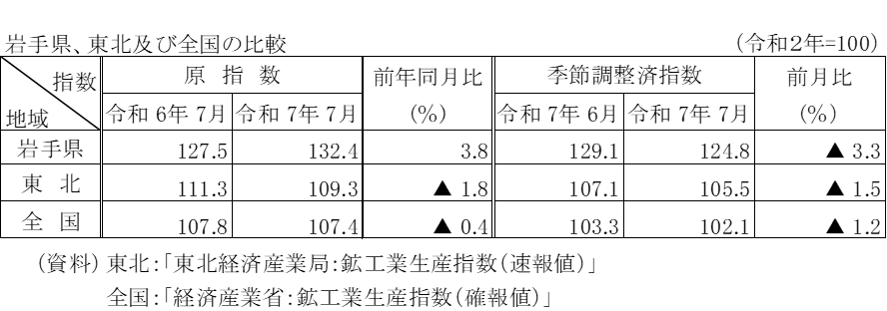

 | （2）業種別の動向
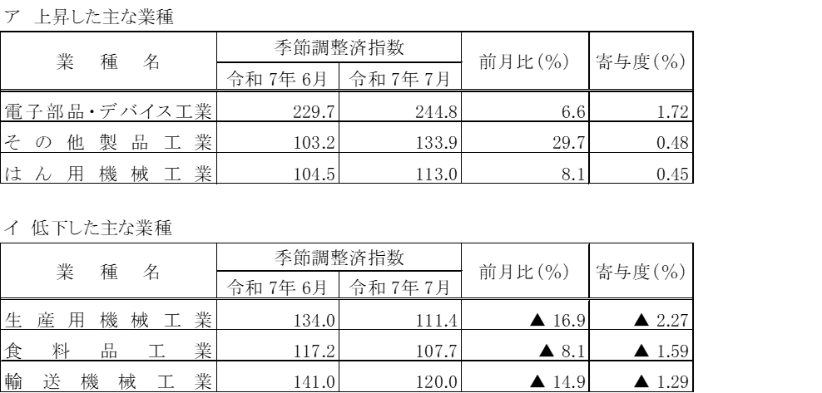

 | 注） 業種の掲載順序は、上昇、低下ともに上昇・低下への寄与度の高い順です。

